VBA
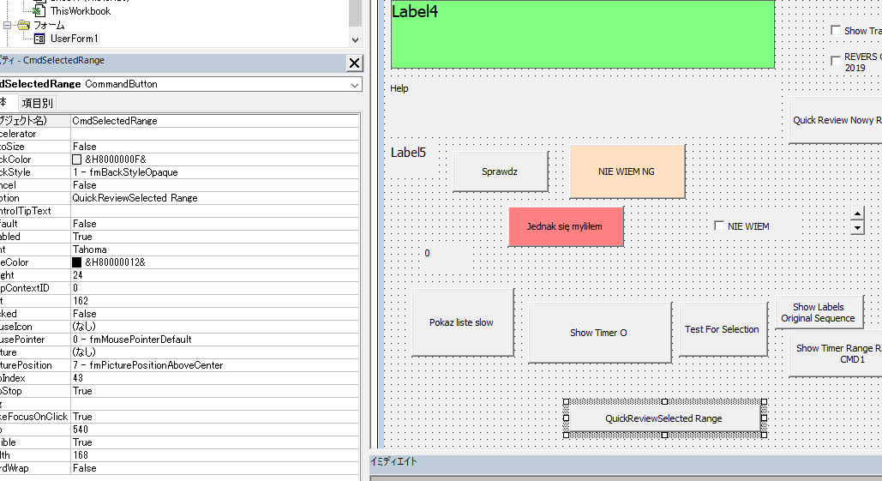
 | Temat | Kopia vba/Frm na one drive (/VBA) | Nazwa funkcji / sub | Plik Oryginalny | Uwaga: | References
1 | Praca na zaznaczonym obszarze | 2024_LocalDiscMakroOdliczanieSlowek_UserForm1.frm |  | 2024_LocalDIscMakroOdliczanieSlowek.xls | Macro musi startowac w "ForTest", ALe w Userform2 - już nie pracuje niezaleznie
2 | Uzycie google translate |  |  | https://www.youtube.com/watch?v=qX2T5IBwUoY&t=52s | Tu wymagalo selenium chrome driver, ale tam gdzie wczoraj szukalem - to dzialal bez selenium
3 | Listboxy- get selected value | bez basa (w ckomentarzu) |  | 2024_Webscraping_Macro_ForMovingDemoToDocuments.xlsm
3B | Listboxy - iterate through list | bez basa (w ckomentarzu) |  | 2024_Webscraping_Macro_ForMovingDemoToDocuments.xlsm
4 | Timer | 2024_LocalDiscMakroOdliczanieSlowek_UserForm1.frm | Private Sub CommandButton2_Click() | 2024_LocalDIscMakroOdliczanieSlowek.xls
5 | Random | 2024_LocalDiscMakroOdliczanieSlowek_UserForm1.frm | Private Sub CommandButton9_Click() 'Nowy random w oparciu o For Test | 2024_LocalDIscMakroOdliczanieSlowek.xls
6 | Dodawanie kontrolki (label) at runtime | 2024_LocalDiscMakroOdliczanieSlowek_UserForm1.frm | Private Sub CommandButton2_Click() | 2024_LocalDIscMakroOdliczanieSlowek.xls
7 | Highlight_Reading | 2024_LocalDiscMakroOdliczanieSlowek_Module3_HIghlightReading.bas |  |  | Excel musi miec zakladke: mytxt = Sheets("Highlight_Reading").Cells(1, 1) oraz ustawienia (jaka ma byc dlugosc 1krotnego czytania)
8A | Topmost - 2 torowo (1 module, 2 w form initialize) | GetWordToExcel_TopMost_Part1_Module1.bas |  | 2024_05_12_GetWordToExcel_GoogleTranslate.xlsm | Teraz tez na onedrive
8B | Topmost - 2 torowo - UserFrom | GetWordToExcel_TopMost_Part2_USerForm.frm | Initialize | 2024_05_12_GetWordToExcel_GoogleTranslate.xlsm
9 | Usuwa html z zaznaczonych komórek | StripHTML_Module1.bas | Strip HTML |  | Strip HTML i Remove HTML | Microsoft VBScript Regular Expressions 5.5
10 | Ułóż w rządku
11 | Dokańczanie zdań
12 | Rozsypanka wyrazowa
13 | Otwórz inny plik excela i zapisz do niego | bez basa (w ckomentarzu) | Private Sub CommandButton2_Click() | 2024_Webscraping_Macro_ForMovingDemoToDocuments.xlsm
14 | Konwertowanie kanji do hiragana za pomocą IExplorer |  |  | 2024_10_13ForGoogle2_Part1withHiragana.xlsm
15 | Selenium ChromeDriverUpdate |  |  |  | ad\Appdata\Local\SeleniumBasic - podmien plik chromedriver.exe na nowszy (ostatni był z 2016) , edgedriver - najnowszy sciagnij (msedgedriver) i wklej i zmień nazwę na edgedriver.exe - i TYLE.
16 | Put text to clipboard |  |  |  | Wymaga albo dodania USerform albo Reference | Microsoft Forms 2
17 | Uzyskanie czytania IPA dla english
18
19

Pictures
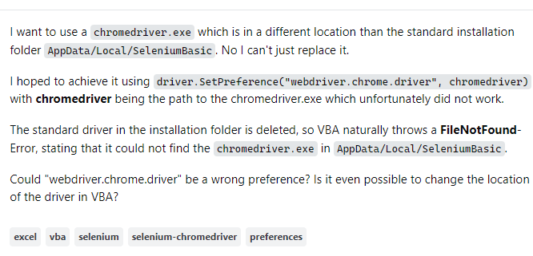

Python string index

